grafice
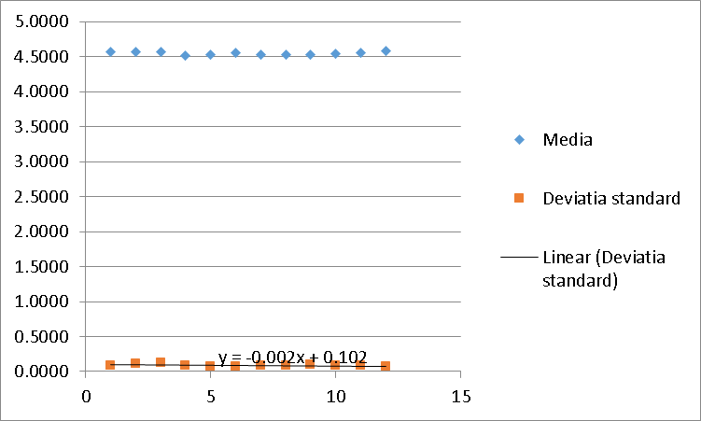
Luna | Media | Deviatia standard
Ianuarie | 4.5747 | 0.0862497
Februarie | 4.5658 | 0.11749295
Martie | 4.5722 | 0.1200586
Aprilie | 4.5189 | 0.08895854
Mai | 4.5348 | 0.07096374
Iunie | 4.5556 | 0.07099487
Iulie | 4.5357 | 0.08077414
August | 4.5261 | 0.08894317
Septembrie | 4.5296 | 0.09473937
Octombrie | 4.5425 | 0.0921953
Noiembrie | 4.5618 | 0.08818538
Decembrie | 4.5776 | 0.06733701

Previziune luna martie 2019
Aprilie | 4.6565
Mai | 4.6387
Iunie | 4.6611
Iulie | 4.6502
August | 4.6437
Septembrie | 4.6466
Octombrie | 4.6651
Noiembrie | 4.661
Decembrie | 4.653
Ianuarie | 4.7037
Februarie | 4.7478
Martie | 4.7538

 | media ultimelor 12 luni | 4.6734333333

